Standart Керамогранит

НВФ Standart
т. 8-903-107-7-107
e-mail:market@rusnvf.ru
www.rusnvf.ru
Подсистемы НВФ
Алюминий- Standart |  |  |  |  |  | Керамогранит

Внимание !
Расчет сделан на типовой участок фасада и не учитывает архитектурных особенностей здания.

Красные поля- изменяемые поля для автоматического просчета
Расчет стоимости комплектующих
 | Ширина плитки в м |  | 0.6
 | Высота плитки в м |  | 0.6
 | Количество м2 |  | 5000
 | Количество плитки |  | 13889

Подконструкция
№ п.п. | Наименование | Артикул | Ед. изм. | Общее кол-во | Кол-во в упак. | Цена с НДС за ед. (руб) | Сумма с НДС (руб)
1 | Профиль Т | 70*50 | м | 8333 |  | 110.00 | 916,674.00
2 | Кронштейн несущий | 80*150*40 | шт | 2778 |  | 40 | 111,120.00
3 | Кронштейн опорный | 80*75*40 | шт | 5556 |  | 26 | 144,456.00
4 | Терморазрыв большой | ТБ | шт | 2778 |  | 10 | 27,780.00
5 | Терморазрыв малый | ТМ | шт | 5556 |  | 6 | 33,336.00
6 | Кляммер нержавеющий рядовой | КНР | шт | 13889 |  | 17 | 236,113.00
 | Стоимость подконструкции системы Standart Керамогранит |  |  |  |  | Итого: | 1,469,479.00
 | Cтоимость подконструкции системы Standart Керамогранит на 1 м2 |  |  |  |  |  | 293.90

Крепеж
7 | Заклепка | К14 5х12 | шт | 16668 | 500 | 3.50 | 58,338.00
8 | Заклепка | К6 3х8 | шт | 27778 | 500 | 2.70 | 75,000.60
9 | EL. Фасадный анкерный дюбель | 10*100F | шт | 11112 | 300 | 20.00 | 222,240.00
 | Cтоимость крепежа системы Standart Керамогранит |  |  |  |  | Итого: | 355,578.60
 | Cтоимость крепежа системы Standart Керамогранит на 1 м2 |  |  |  |  |  | 71.12

Cтоимость системы Standart Керамогранит |  |  |  |  |  | Итого: | 1,825,057.60
Cтоимость системы Standart Керамогранит на 1 м2 |  |  |  |  |  |  | 365.01

Прайс
Прайс лист на основные позиции НВФ Standart Алюминий

Кронштейны
№ | Тип кронштейна | Вид | Вылет от стены, L мм | Высота пятки, А мм | Сборные размеры, мм | Цена, руб
1 | Несущий | 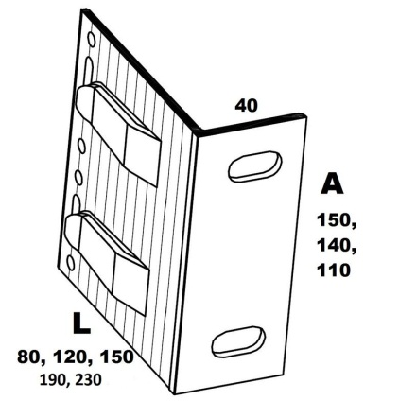 | 80 | 150 | 80*150*40 | 40
2 |  |  | 80 | 140 | 80*140*40 | 38
3 |  |  | 80 | 110 | 80*110*40 | 33
4 |  |  | 120 | 150 | 120*150*40 | 49
5 |  |  | 120 | 140 | 120*140*40 | 46
6 |  |  | 120 | 110 | 120*110*40 | 38
7 |  |  | 150 | 150 | 150*150*40 | 57
8 |  |  | 150 | 140 | 150*140*40 | 54
9 |  |  | 150 | 110 | 150*110*40 | 44
10 |  |  | 190 | 150 | 190*150*40 | 72
11 |  |  | 190 | 110 | 190*110*40 | 65
12 |  |  | 230 | 150 | 230*150*40 | 88
13 |  |  | 230 | 110 | 230*110*40 | 75
14 | Опорный | 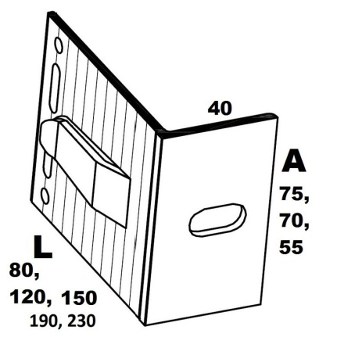 | 80 | 75 | 80*75*40 | 26
15 |  |  | 80 | 70 | 80*70*40 | 24
16 |  |  | 80 | 55 | 80*55*40 | 22
17 |  |  | 120 | 75 | 120*75*40 | 30
18 |  |  | 120 | 70 | 120*70*40 | 28
19 |  |  | 120 | 55 | 120*55*40 | 24
20 |  |  | 150 | 75 | 150*75*40 | 32
21 |  |  | 150 | 70 | 150*70*40 | 30
22 |  |  | 150 | 55 | 150*55*40 | 27
23 |  |  | 190 | 75 | 190*75*40 | 40
24 |  |  | 190 | 55 | 190*55*40 | 34
25 |  |  | 230 | 75 | 230*75*40 | 50
26 |  |  | 230 | 55 | 230*55*40 | 45

Профиль
№ | Наименование | Вид | Размер | Цена
1 | Т-профиль, 2мм | 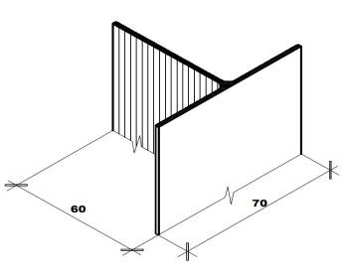 | 70*60 | 125
2 | Т-профиль, 1,8мм |  | 70*50 | 110

